상품제안서
드망즈 UV DTF필름인쇄머그 무광 블랙라인 | 상품코드: S39328

 |  |  |  |  |  |  | 02-713-8555 | www.synergygift.co.kr
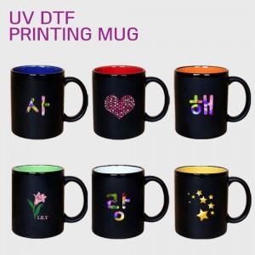

【상세/제작정보】

【인쇄/포장옵션】 | UV DTF컬러 / 1p무지케이스

【공급단가】 | 수량 | 100~ | 300~ | 500~ | 1,000~ | 3,000~
*VAT별도 | 단가 | 4,610원 | 4,540원 | 4,430원 | 4,260원 | 4,080원

【상품 URL】 | https://www.synergygift.co.kr:443/src/goods_detail.php?gdno=39328

